0720
0,1 | 0,1,2.... 9 | 0,1,....9,A,B,....F
2진수 | 10진수 | 16진수 | 2진수4자리씩 -> 16진수 1자리로 변환
0 | 0 | 0
11 | 3 | 3 |  | 16진수 | CA2B66 | 16의0승 x 6 |  | 10진수 | 345
100 | 4 | 4 |  | 10진수? | 계산값더함 <= | 16의1승 x 6 |  |  | 3*100+4*10+5*1
101 | 5 | 5 |  |  |  | 16의2승 x B(11)
110 | 6 | 6 |  |  |  | 16의3승 x 2 |  |  | 1은 10의 0승
111 | 7 | 7 |  |  |  | 16의4승 x A(10) |  |  | 10은 10의 1승
1000 | 8 | 8 |  |  |  | 16의5승 x C(12) |  |  | 100은 10의 2승
1001 | 9 | 9 |  |  |  | :
1010 | 10 | A |  | 2진수 | 1011 | =8+2+1 => 16진수 B
1011 | 11 | B |  |  | 8421
1100 | 12 | C |  |  | 2의0승 | 1 |  | 예 2
1101 | 13 | D |  |  | 2의1승 | 2 |  | 16진수 | d7a3
1110 | 14 | E |  |  | 2의2승 | 4 |  | 2진수 | d => 13
1111 | 15 | F |  |  | 2의3승 | 8 |  |  | 1101 | 8421
10000 | 16 | 10 |  |  | : |  |  |  | 7 => 0111
 | 17 | 11 |  |  |  |  |  |  | a => 10
 | 18 | 12 |  | 2진수 | 0111 | =4+2+1 |  |  | 1010
 | 19 | 13 |  | 10진수 | 7 |  |  |  | 3= > 3
 | 20 | 14 |  | 16진수 | 7 |  |  |  | 0011
 | 21 | 15
 | 22 | 16 |  | 2진수 | 1011 |  |  | d7a3 => | 1101 0111 1010 0011
 |  | 17 |  | 10진수 | 11
 |  | : |  | 16진수 | B |  |  | 10진수 | 16의0승 x 3
 |  | 1F |  |  |  |  |  |  | 16의1승 x a(10)
 |  | 20 |  |  |  |  |  | 55203 | 16의2승 x 7
 |  | : |  |  |  |  |  |  | 16의3승 x d(13)
 |  | 2F
 |  | 30
 |  | :
 |  | 2FF
 |  | 300

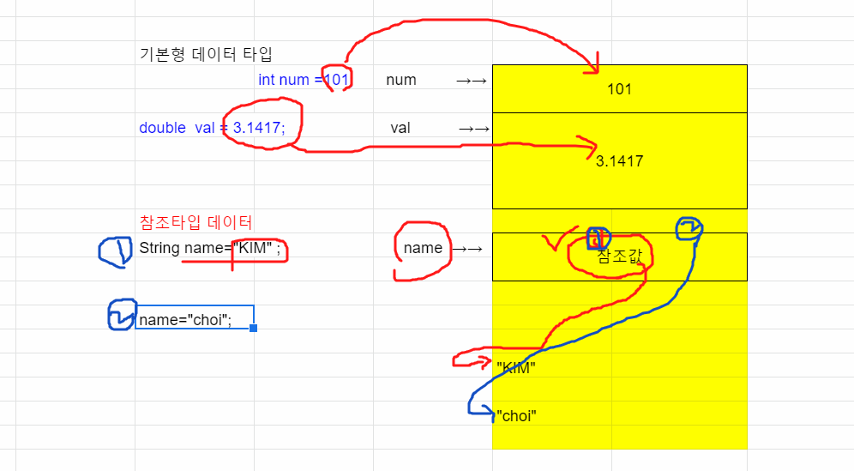
참조변수
 |  | 기본형 데이터 타입
 |  |  | int num =101; | num →→ | 101

 |  | double val = 3.1417; |  | val →→ | 3.1417

 |  | 참조타입 데이터
 |  | String name="KIM" ; |  | name →→ | 참조값

 |  | name="choi";

 |  |  |  |  | "KIM"

 |  |  |  |  | "choi"

클래스의 개요 |  |  |  | 클래스와 객체
=> 자바 프로그래밍에 사용되는 부품 |  |  |  | -클래스는 타입(원본)
=> 구성요소 : 특성을 갖는 필드, 기능(동작) 의 메소드 |  |  |  | -객체는 클래스로 만들어진 사본
 |  |  |  | -객체는 클래스에 필드값이 대입되어 메모리에 저장된 것

Scanner sc = new Scanner(System.in); |  |  | //객체 생성 |  | 클래스 (타입,원본) |  | 객체(타입에 데이터가 저장된 상태/메모리를 할당받는다.)
Byte.MAX_VALUE; |  | //필드 |  |  |  |  |  | 인스턴스(사본)
String name="kim"; |  |  |  |  | 사람 | --> 데이터 --> | 트와이스 미나
 |  |  |  |  | 필드 : 키, 몸무게 정의 | new 클래스이름(); | 키 : 170센티
sc.nextInt(); | //메소드, 입력받고 정수로 변환 |  |  |  | 메소드 : 생각한다.말한다.... |  | 몸무게 : 55킬로

 |  |  |  |  |  | String nick = new String();

 |  |  |  |  | 예를 들면
 |  |  |  |  | 지원서 양식 | ---> 길동 작성 --> | 객체
 |  |  |  |  | (클래스,원본) | 미나 --> | 객체
sc 변수는 Scanner 객체의 참조값을 저장하는 변수 |  |  |  |  |  | 철수 --> | 객체
name 변수는 "kim" 문자열의 참조값을 저장하는 변수
 |  |  |  |  | 클래스 타입변수는 객체를 메모리에서 찾기 위한 값을 저장합니다.
 |  |  |  |  | ㄴ 참조형 변수

 |  |  |  |  | String name = "hongkildong"; |  | "hongkildong" | --> 객체

 |  |  |  |  |  | name 참조변수에 저장된 값으로 문자열이 저장된 메모리 위치를 찾아갑니다.

 |  |  |  |  | **참고 : char[] names; 또는 int[] counts; 배열도 변수명 names, counts 참조형 변수

0722
[[[[배열]]]] |  |  |  | 메모리
 |  | 참조변수 jumsu

1. 배열 선언 | int [ ] jumsu; |  | jumsu[0] →→ | 0 |  |  |  |  | char 배열 예제 설명
2. 배열 생성 | jumsu=new int[10]; |  | jumsu[1] →→ | 0
 |  |  | jumsu[2] | 0 |  |  |  |  | key=7;
3. 배열에 저장된 데이터 출력 --> 인덱스로 접근 |  |  | jumsu[3] | 0 |  |  |  |  | temp[i]+=key;
System.out.println(jumsu[5]); |  |  | jumsu[4] | 0
 |  |  | jumsu[5] | 0 |  |  |  |  | temp[0] |  |  |  |  | temp[5] |  |  |  |  | temp[10] | temp[11]
4.배열에 데이터 저장(입력) --> 인덱스로 접근 |  |  | jumsu[6] | 0 |  |  |  |  | I |  | l | i | k | e |  | j | a | v | a | .
jumsu[8] = 93; |  |  | jumsu[7] | 0 |  |  |  |  | +7 | +7 | +7 | +7 | +7 | +7 | +7 | +7 | +7 | +7 | +7 | +7
 |  |  | jumsu[8] | 0
jumsu[3] = 1.23; | //오류 |  | jumsu[9] | 0 |  |  |  | 암호문자 | P | ' | s | p
 |  |  | 총 40바이트

배열이 필요한 이유?

데이터를 하나,둘,세개 정도를 저장하는 것이아니라
많은 데이터를 저장해서
같은 작업을 반복해서 실행하도록 하고 싶다.

메소드의 형식 확인하기 : 1) 리턴값 형식 2)argument 의 개수와 형식

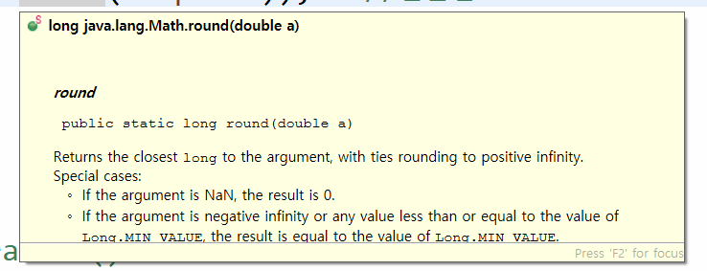
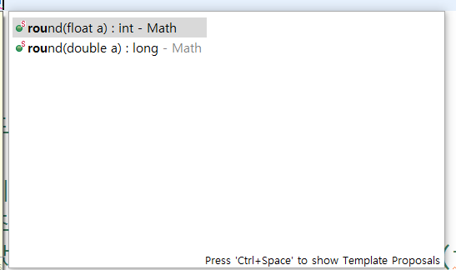

x= Math.random(); 으로 a부터 b 사이의 랜덤값 만드는 공식
 | (Math.random() * (b-a+1)) + a |  |  | 11~99 | a=11
 |  |  |  |  | b=99
예1)
0 | < x < | 1
0 | < x*44 < | 44
1 | < x*44+1 < | 45

예2)
0 | < x < | 1
0 | < x*45 < | 45
1 | < x*45+1 < | 46

문자 배열과 String 클래스 |  |  |  | 메모리

 |  |  | 참조변수 |  |  |  | 객체의 타입
 | char[ ] charArr = {'h','e','L','L','o'}; |  | charArr ---> | h |  | e | char[]
 |  |  | 인덱스로 접근O | L |  | L
 |  |  |  | o

 | String str1 = "heLLo";
 |  |  | str1 ---> | h |  | e | String
 |  |  | 인덱스로 접근X | L |  | L
 |  |  |  | o

str1.toCharArray() 메소드 : 문자열 --> char 배열로 변환
String.valueOf(charArr) : char 배열 --> 문자열로 변환

* 문자열과 char 배열간의 변환(캐스팅)
 | ㄴ 목적 : 해당 타입의 필드, 메소드를 사용하기 위함

0726
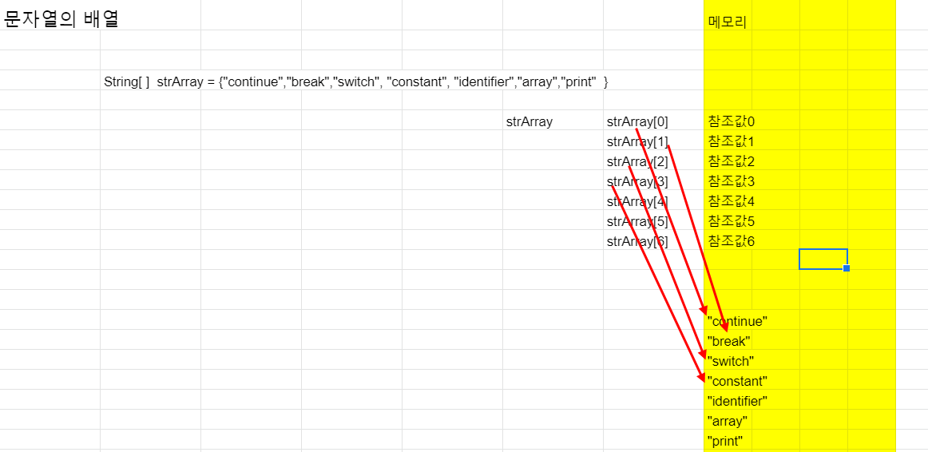
문자열의 배열 |  |  |  |  |  | 메모리

 | String[ ] strArray = {"continue","break","switch", "constant", "identifier","array","print" }

 |  |  |  | strArray | strArray[0] | 참조값0
 |  |  |  |  | strArray[1] | 참조값1
 |  |  |  |  | strArray[2] | 참조값2
 |  |  |  |  | strArray[3] | 참조값3
 |  |  |  |  | strArray[4] | 참조값4
 |  |  |  |  | strArray[5] | 참조값5
 |  |  |  |  | strArray[6] | 참조값6

 |  |  |  |  |  | "continue"
 |  |  |  |  |  | "break"
 |  |  |  |  |  | "switch"
 |  |  |  |  |  | "constant"
 |  |  |  |  |  | "identifier"
 |  |  |  |  |  | "array"
 |  |  |  |  |  | "print"

 |  |  |  | 메모리
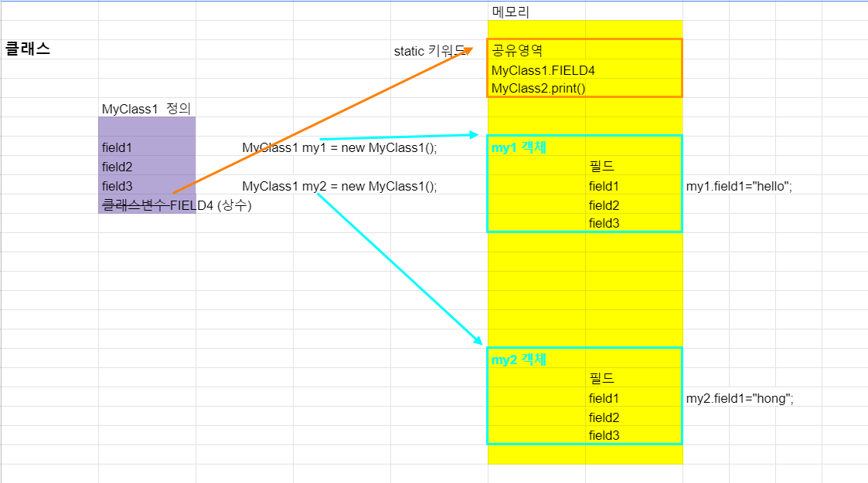
클래스 |  |  | static 키워드 | 공유영역
 |  |  |  | MyClass1.FIELD4
 |  |  |  | MyClass2.print()
 | MyClass1 정의

 | field1 | MyClass1 my1 = new MyClass1(); |  | my1 객체
 | field2 |  |  |  | 필드
 | field3 | MyClass1 my2 = new MyClass1(); |  |  | field1 | my1.field1="hello";
 | 클래스변수 FIELD4 (상수) |  |  |  | field2
 |  |  |  |  | field3

 |  |  |  | my2 객체
 |  |  |  |  | 필드
 |  |  |  |  | field1 | my2.field1="hong";
 |  |  |  |  | field2
 |  |  |  |  | field3

★요약★
1. 클래스는 필드와 메소드로 구성된다.
2. new 연산으로 클래스를 원본(타입) 으로 하는 객체가 생성된다.
3. 필드와 메소드는 객체로 접근되는 인스턴스 필드, 인스턴스 메소드가 있다.
4. static 키워드로 정의된 필드와 메소드는 메모리의 공유영역에 따로 저장된다.
ㄴ 객체로 접근하지 않고 클래스이름으로 접근한다.
ㄴ static 은 static 필드,메소드 끼리만 서로 사용 할 수 있다. 인스턴스 메소드와 필드는 사용할 수 없다.
5. 상수는 static final 로 선언한다.

0730
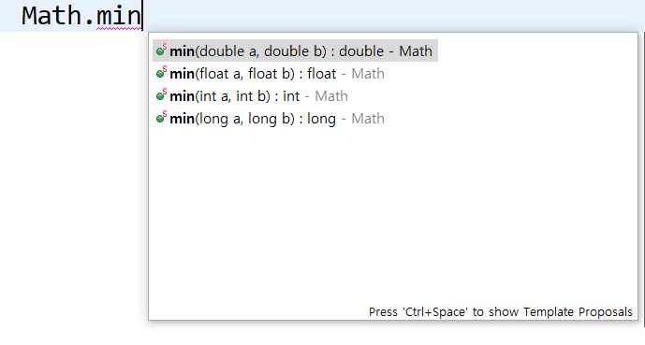

메소드 오버로딩

메소드 이름이 동일합니다. 실행 내용도 같습니다.
ㄴ 인자의 형식이 다릅니다.
ㄴ 리턴타입이 다르거나 또는 동일하수 있습니다.

메소드 오버라이딩 비교
ㄴ 클래스 상속관계에서만 메소드 재정의.

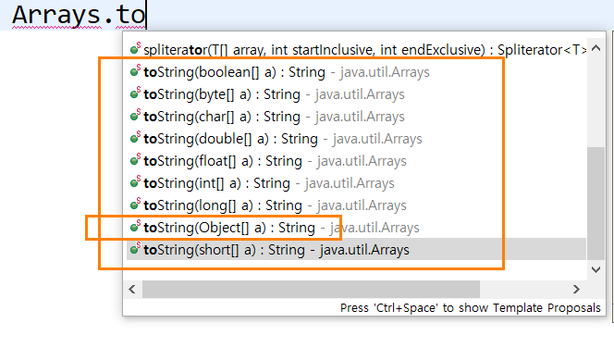

메소드 오버로딩
→→ 리턴타입은 동일한 형식입니다.
→→ 인자의 형식은 다릅니다.

*참고
인자 타입이 Object 이면 모든 클래스를 참조할 수 있습니다.
Object는 모든 클래스의 최상위 클래스 입니다.
ㄴ 다형성 구현

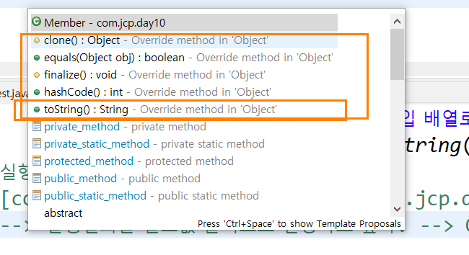

Object 클래스로부터 상속받은 메소드들
ㄴ 박스 표시된것입니다

0803
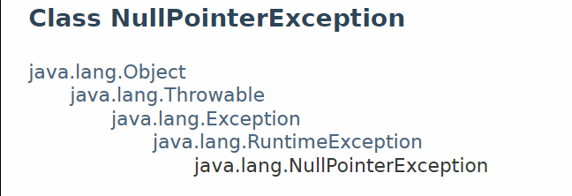
 | 오늘의 새로운 주제 : Exception
1) | 잘못된 문법 으로 프로그래밍 하면 -> |  | 컴파일 즉 바이트코드를 생성못해요.(확장자 class)
2) | 컴파일 완료 | -> 바이트코드 생성 | -> JVM 이 실행을 시킵니다. | -> 동작(실행)할 수 없는 문제가 생겼습니다.
3) | 실행 중에 생기는 오류 : Exception 이라고 합니다. |  |  |  | -> Exception 발생했다는 빨간 글씨가 나오면서 프로그램은 비정상 중단.
4) | 프로그램의 비정상적인 중단을 처리하는 try { ... } catch { . .. } |  |  | : try 안의 명령문들을 실행하다가 Exception 이 생기면 catch 안의 명령문들로 실행하고 처리해라.
5) | try ~ catch 를 프로그래머가 임의로 사용 또는 자바 클래스의 메소드들 중에서 반드시 필요로 하는 경우에 사용합니다.
6) | 자바에서는 Exception 을 클래스로 처리합니다. Exception 이 생기면 관련 오류의 내용에 따라 Exception객체가 생성됩니다.
 | 예를 들면 , NullPointerException 은 null 객체로 메소드 실행할 때 발생됬던 Exception 이었습니다.

